Ejercicio1
gráfico de barras ejercicio 5

xi | ni | fi | Fi | Ni
0 | 1 | 0.0092 | 0.0092 | 1
1 | 12 | 0.1101 | 0.1193 | 13
2 | 22 | 0.2018 | 0.3211 | 35
3 | 34 | 0.3119 | 0.6330 | 69
4 | 26 | 0.2385 | 0.8716 | 95
5 | 14 | 0.1284 | 1.0000 | 109
 | 109 | 1.0000

porcentaje de valores menores o iguales a 3: 63,3%
porcentaje de valores mayores a 4: 12,84%

Ejercicio2
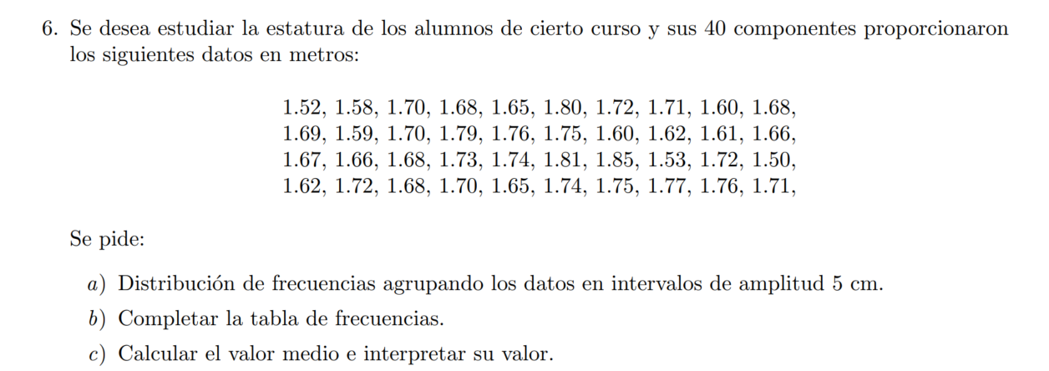
1.5
1.52
1.53
1.58
1.59
1.6
1.6
1.61
1.62
1.62
1.65
1.65
1.66
1.66
1.68
1.68
1.68 | extremo inferior ( | extremo superior ] | frecuencia (ni) | frec relativa (fi) | Ni | Fi | ai | xi | xi*ni
1.68 | 1.45 | 1.5 | 1 | 0.025 | 1 | 0.025 | 0.05 | 1.475 | 1.475
1.69 | 1.5 | 1.55 | 2 | 0.05 | 3 | 0.075 | 0.05 | 1.525 | 3.05
1.69 | 1.55 | 1.6 | 4 | 0.1 | 7 | 0.175 | 0.05 | 1.575 | 6.3
1.7 | 1.6 | 1.65 | 5 | 0.125 | 12 | 0.3 | 0.05 | 1.625 | 8.125
1.7 | 1.65 | 1.7 | 11 | 0.275 | 23 | 0.575 | 0.05 | 1.675 | 18.425
1.7 | 1.7 | 1.75 | 10 | 0.25 | 33 | 0.825 | 0.05 | 1.725 | 17.25
1.71 | 1.75 | 1.8 | 5 | 0.125 | 38 | 0.95 | 0.05 | 1.775 | 8.875
1.71 | 1.8 | 1.85 | 2 | 0.05 | 40 | 1 | 0.05 | 1.825 | 3.65
1.72 |  |  | 40 | 1 |  |  |  |  | 67.15
1.72
1.72
1.73 | valor medio
1.74 | - a partir de los datos sin agrupar |  | 1.6855
1.74 | - a partir de los datos agrupados |  | 1.67875
1.75
1.75
1.76
1.76
1.77
1.79
1.8
1.81
1.85

